新说明
BuffID
类型 | int
名称 | bufid
Buff类型
类型 | int
名称 | BuffType
 | 1:瞬时
 | 2:持续
Buff持续时间
类型 | int
名称 | BuffLastTime
 | 毫秒
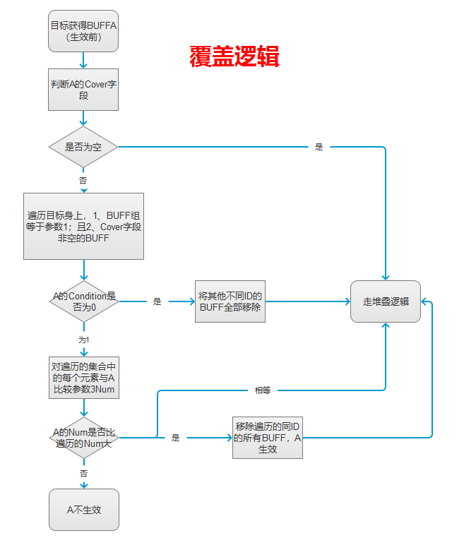
堆叠 |  |  | 本字段只对可叠加进入的BUFF生效，超出数量上限的默认0对已有BUFF的持续时间不处理
类型 | int | int | int
名称 | Type | Num | LastKind
 | 0：不产生堆叠效果 |  | 对持续时间不处理不填 1：堆叠时前面所有同ID的BUFF持续时间重置
 | 1：堆叠效果为BUFFID叠加计算 | 最多可叠加的数量
 | 2：堆叠效果为BUFF触发几率叠加计算 |  |  | 2：堆叠时BUFF的持续时间叠加
覆盖类型
类型 | int | int | int
名称 | Type | Condition | Num
 | 不填:不覆盖
 | ID:填写buff组id | 0：无条件覆盖 1：根据优先级（Num）覆盖，大优先级覆盖小优先级 | 优先级
BUFF触发条件
类型 | int | int | int | int | int
名称 | Center | Type | Param1 | Param2 | Param3 | Param4
 | 0:buff拥有者 | 0、无任何触发条件
 | 0：技能攻击者（特定触发类型的BUFF可用） 1：技能受击者（特定触发类型的BUFF可用） 跟技能相关的索敌优先考虑本字段 | 1、技能攻击后，即技能对应BUFF触发后 | 0任何 | 0：无条件 1：本场战斗自身攻击达到一定次数（注：攻击次数计数在刚发起攻击时就增加，触发后删除本BUFF） 2：本场战斗自身攻击次数时一定数值的整数倍（即每攻击多少次触发某个效果） 3：攻击暴击时触发 4:击杀目标 5拥有BUFF组ID 6 攻击的目标当前生命低于一定比例（万分比） 7：攻击的目标身上有KIND=2的BUFF时 | 参数（num)
 |  |  | 1普通攻击
 |  |  | 2绝技
 |  |  | 3必杀(action6)
 | 0：buff拥有者 1：攻击者(来源） | 2、生命变化后 | 1：生命增加 2：生命减少 | 0：无额外条件
 |  |  |  | 1：BUFF拥有者生命大于或等于一定比例 | 对应万分比
 |  |  |  | 2：BUFF拥有者生命小于一定比例 | 对应万分比
 |  |  |  | 3扣除/增加固定生命（只触发1次，触发即删除本BUFF） | 对应固定值
 |  |  |  | 4每扣除/增加固定生命（触发后余数累计到下一次计算） | 对应固定值
 |  |  |  | 5扣除/增加比例生命（只触发1次，且生命上限按BUFF挂上那一刻算） | 对应万分比
 |  |  |  | 6每扣除/增加比例生命（触发后余数累计到下一次计算） | 对应万分比
 |  |  |  | 7：拥有BUFF组ID（未实现）
 | 0：buff拥有者 | 3、自身死亡时 | 最后一击伤害来源
 |  |  | 0无条件
 |  |  | 1卡牌
 | 0：技能攻击者（特定触发类型的BUFF可用） 1：技能受击者（特定触发类型的BUFF可用） | 4、击杀单位时 （死亡者删除前） | 0：无额外击杀方式条件
 |  |  | 1：通过特定BUFF击杀 | 对应BUFFID
 |  |  | 2:: 通过特性BUFF组ID击杀 | 组ID
 |  | 5、特定层数结束后 | 0达到指定层数时触发 | num
 |  |  | 1每达到整数倍的层数触发
 | 0：技能攻击者（特定触发类型的BUFF可用） 1：技能受击者（特定触发类型的BUFF可用） | 6、闪避后

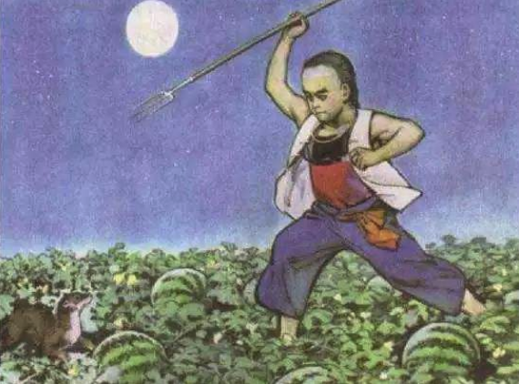

 | 0：buff拥有者 | 7持续触发 | 持续间隔：毫秒改为回合数
 | 0：buff拥有者 | 8有单位死亡后 | 0：任意 1：敌方 2:我方 | 0：无条件 1：本场战斗死亡数量达到一定值 2：本场战斗死亡数量达到一定的整倍数 |  | 参数（num)
 | 0：buff拥有者 | 9处于特定房间类型时 | 房间type类型：
 | 0：buff拥有者 1：生成的该敌方单位 | 10敌方单位生成时 | 0：指定数量生成时触发 1：每达到整数倍的生成时触发 2：无条件 | Num
 | 0：buff拥有者 | 11获得BUFF时(无0无任何条件下触发) | 获得BUFFID | 1达到固定层数（只触发1次） | NUM |  | 10s内，当累计了5次王印后，释放1次王选之剑
 |  |  |  | 2固定层数倍数（时限内每获得几层触发几次，若Action是获得同BUFF的话程序会在Trigger触发后关闭接收计数） |  |  | 每5层王印凝聚并释放一次3级王选之剑
 | 0：buff拥有者 | 12获得魔魂时（魔魂只有在怪物死亡时触发）
 | 0：技能发起者 1：技能目标 | 13j技能BUFF生效后，(对多个目标会触发多个SkillEffectBuff） | 0任意 1普攻 2绝技 3必杀
 | 0:来源 | 14收到伤害后
 | 0：技能发起者 1：技能目标 | 15技能BUFF生效后(只触发一次）优先级在13之后 | 0任意 1普攻 2绝技 3必杀
 | 0：buff拥有者 | 16格档后(同 ”6闪避后” 的逻辑类似）
 | 0:buff拥有者 | 17战斗开始时，指的是在怪物生成之前，战斗最初的时候，只触发一次，且每次进入新的战斗房间都触发。
 | 0:buff拥有者（挂到领主上） | 18手牌数量变化时 | 0无条件 | 0无条件 | NUM（正负）
 |  |  | 1固定卡牌 | 固定卡牌ID
 |  |  | 2按卡牌CardGroup字段 | 字段ID
 |  |  | 3按元素分 | 字段ID
 | 0：buff拥有者（挂到领主上） | 19魔能（使用卡牌的资源）变化时 | 0无条件 1固定值 2倍数 | NUM（正负）
 | 0：buff拥有者 1：治疗目标 | 20治疗时 | 0无条件 | 0：无额外条件 | 对应万分比 |  | 魔物进行治疗后，35%概率对治疗目标增加1个强化效果
 |  |  | 1技能治疗(action7) | 1：BUFF拥有者生命大于或等于一定比例
 |  |  | 2BUFF治疗(action4) | 2：BUFF拥有者生命小于一定比例
 | 0：BUFF拥有者 | 21RunOver时
 | 0：Buff拥有者 | 22无条件检测某BUFF（瞬时BUFF，OnConnect） | 该BUFFID | 0：不变，仍然检测BUFF拥有者 1：检测所有友军（魔物） 2：检测我方领主 3：检测敌方领主 | 0无此状态 | NUM | 每有1个被赏赐的魔物，回收1把1/2/3级临时王选之剑
 |  |  |  |  | 1达到固定层数（大于等于，只触发1次）
 |  |  |  |  | 2固定层数倍数（几倍触发几次，除法向下取整）
 | 0:buff拥有者 | 23战斗开始后，指的是在怪物生成、剧情播放完毕之后，怪物AI打开之前，只触发一次，且每次进入新的战斗房间都触发。
 | 0：技能发起者 1：技能目标 | 24释放技能时（action6生效前） （可与ACTION29配套使用） | 0任意 1普攻 2绝技 3必杀
 | 0:buff拥有者 | 25无条件检测BUFF拥有者（瞬时BUFF） | 0：无额外条件
 |  |  | 1：生命大于或等于一定比例 | 对应万分比
 |  |  | 2：生命小于一定比例 | 对应万分比
BUFF触发几率
类型
名称 | Probility
索敌与筛选
类型 | int | int | int | int | int | int | int | int
名称 | Center | Type | X | Y | Condition1 | Condition2 | Num | Kind
 | 1：BUFF拥有者 | 0：以BUFF拥有者者为中心的胶囊体 | 横向直径 | 纵向直径 | BUFF拥有者： 0：任意单位 1：任意友军及目标自身（相对目标单位，下同） 2：任意友军（不包含目标自身） 3：任意敌军 4：小姐姐（给领主加必须用4，自身用0都没用，因为筛选的第一位不是领主） 5:自己 6友军近战 7友军远程 8敌军近战 9敌军远程 | 0：无条件 1：攻击较高 2：当前绝对值生命较少 3：暴击较高 4当前百分比生命较少 5随机 6当前生命值上限最高 | 数量 -1表示所有满足条件的个体 | 职业： -1：任意职业 0:骑士 1：战士 2：法师 3：神官 4:射手 5：刺客
 | 2：BUFF发起者
 | 3：技能攻击者（特定触发类型的BUFF可用）
 | 4：技能受击者（特定触发类型的BUFF可用）
 | 5：BUFF拥有者本方的小姐姐
 | 6：BUFF拥有者敌方的小姐姐
 | 7：击杀BUFF拥有者的单位（特定触发类型的BUFF可用）
 | 8：被暴击的技能受击者（特定触发类型的BUFF可用）
 | 9：被杀死者（特定触发类型的BUFF可用，在被删除前）
 | 31：技能射程内的所有敌军
 | 32：技能射程内的所有友军及自身
 | 33：技能射程内的所有友军
 | 34：技能拥有者当前朝向方向的横向范围中点（即向朝向方向偏移横向半径距离）
BUFF效果
类型 | int | int | int | int | int | int
名称 | Action | Type | Num1 | Num2 | Num3 | NUM4
 | 0附加BUFF | 0：固定获得BUFF | 新BUFF的ID
 |  | 1：随机获得1个BUFF | 新BUFF的ID | 新BUFF的ID | 新BUFF的ID
 |  | 2:拥有指定BUFF组ID时 | 新BUFF的ID
 | 1属性变化 符文属性加成：面板=（（基础值+战斗外固定值）*（1+战外万分比值/10000）*（1+符文万分比值/10000）+战中固定值）*（1+战中万分比值/10000）（无条件触发） | 0：战斗外生命值上限变化(只能增加不能减少） | 变化量
 |  | 1：战斗外生命百分比上限变化（只能增加不能减少） | 变化量
 |  | 2：战斗内生命值上限变化(只能增加不能减少） | 变化量（加0有问题,好像只会对领主加）
 |  | 3：战斗内生命百分比上限变化（只能增加不能减少） | 变化量
 |  | 4：战斗外攻击值变化 | 变化量
 |  | 5：战斗外攻击百分比变化 | 变化量
 |  | 6：战斗内攻击值变化 | 变化量
 |  | 7：战斗内攻击百分比变化 | 变化量
 |  | 8：闪避值变化 | 变化量
 |  | 9：暴击值变化 | 变化量
 |  | 10：暴击伤害值变化 | 变化量
 |  | 11 格挡几率万分比变化 | 变化量
 |  | 12格挡强度万分比变化 | 变化量
 |  | 13移动速度变化战斗外 | 变化量
 |  | 14攻击速度变化战斗外(只影响SkillType1) | 变化量
 |  | 15克制强度万分比变化战斗外 | 变化量
 |  | 16治疗效果万分比变化战斗中 | 变化量
 |  | 17受到治疗效果万分比变化战斗中 | 变化量
 |  | 18符文槽变化固定值 | 变化量
 | 注：攻速和绝技CD的减少值要大于-9000 | 19 绝技CD万分比(只影响SkillType2) | 变化量
 | 攻速和绝技CD用的是一个公式 | 20符文生命万分比变化 | 变化量
 |  | 21符文攻击万分比变化 | 变化量
 |  | 22：伤害抗性值变化 | 变化量
 |  | 23：伤害减免值变化（固定值，非百分比） | 0固定值 | 变化量
 |  |  | 1基于目标最大生命 | 万分比
 |  | 24:必杀技能CD万分比(只影响SkillType3) 公式=CoolDown*（10000 + 变化量）/ 10000 CoolDown>1000 | 变化量
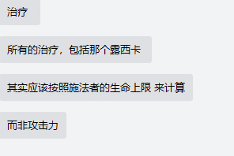
 |  | 25英雄必杀技能量万分比变化 公式=Cost*（10000 + 变化量）/ 10000 Cost>0 | 变化量
 |  | 26暴击等级 | 固定值
 |  | 27闪避等级 | 固定值
 |  | 28格挡等级 | 固定值
 | 2晕眩 | 无
 | 3造成BUFF伤害(3、4、16共用参数‘） | 用于计算的属性来源： 0：无来源 | 无 | 强度（值） | 元素属性： 0：无属性 1：地 2：水 3：火 4：风
 |  | 1：BUFF拥有者 2：SearchTarget筛选的对象 3：BUFF创造者（即最上层目标） 4：所有敌方魔物之和 | 基于属性 0：生命上限 1：当前生命 2：已损失生命 3：攻击 4:造成技能伤害 | 强度（万分比） | 元素属性： 0：无属性 1：地 2：水 3：火 4：风
 | 4获得BUFF治疗 | 用于计算的属性来源： 0：无来源 | 无（填0） | 强度（值） |  |  |  |  | 要检查之前的BUFF！
 |  | 1：BUFF拥有者 2：SearchTarget筛选的对象 3：BUFF创造者 | 基于属性 0：生命上限 1：当前生命 2：已损失生命 3：攻击 4：受到伤害 | 强度（万分比） | 遗物上来源3无效，如BUFF51300101
 | 5受到的伤害增加:（增加百分比部分） | 1：BUFF拥有者 | 万分比
 | 6造成技能伤害 | 伤害加成系数来源
 |  | 0无 |  |  | 技能强度 | 元素属性： 0：无属性 1：地 2：水 3：火 4：风
 |  | 1:技能释放者 | BUFFID | 每层加成万分比

 | 7产生技能治疗 | 无 | 技能强度
 | 8生命变更至特定百分比（不受任何其他因素影响，改变治疗量等效果均不生效，万分比填写为0表示立即死亡） | 无 | 万分比
 | 9沉默：禁止目标释放必杀和绝技 | 无
免疫伤害即免疫action3和6 | 10BUFF效果免疫 | 0buff组ID 1buffId | 参数
 | 11召唤 | MonsterId | 相对BUFF拥有者x坐标(正负值） | 相对BUFF拥有者纵坐标（填负值生成在面朝向背后） | 怪物阵营（1BUFF拥有者方，2BUFF拥有者敌对方） | 固定BUFFID（0即无BUFF）（给召唤物挂BUFF）
 | 12魔魂值变化(只计算当前值进行加减） | 0固定值 1当前值万分比 | num
 | 13小姐姐能量（Energy）值变化 | 固定值
 | 14战中道具价格：（base+固定值）*（1+万分比/10000） | StrengthCard类型，默认为1（程序不读） | 0固定值 1万分比 | num
 | 15获得战中物品 | 掉落组ID | 数量（确认的掉落品*个数）
 | 16吸收伤害（触发点为0） | 用于计算的属性来源： 0：无来源 | 无 | 强度（值）
 |  | 1：BUFF拥有者 2：SearchTarget筛选的对象 3：BUFF创造者 | 基于属性 0：生命上限 1：当前生命 2：已损失生命 3：攻击 | 强度（万分比）
 | 17:根据造成伤害量恢复生命 绑定触发点1（Trigger的Type字段） | 回复万分比
 | 18增加技能等级，（无条件触发，触发点为0）（逻辑：取skill表里skilllevel列，当前技能ID所属等级+配置值，如果取不到对应等级，则不生效） | 0任意 1普攻 2绝技 3必杀 | 固定等级配置值
 | 19：小姐姐能量值上限变化（战斗参数：LordMaxEnergy）（无条件触发） | num
 | 20:通过战斗击杀获得魔魂值改变。（和12获得魔魂时绑定） | 1：固定值 2：万分比 | num
 | 21反射伤害（和Trigger=14收到伤害时） | 0：反射一定百分比 | 百分比
 |  | 1：反射固定值 | 值
 | 22操作（净化/增加）目标BUFF（任意Trigger触发） | 1、特定BUFFID 2、BUFF组ID 3、KINDID | 相应值 | 1、数量万分比 2、固定值 | NUM（正：增加；负：减少）
弃用 | 23:必杀技剩余CD变化（降低Center必杀技能的CD）（任意Trigger触发）CoolDown不能小于0 | 0 | 固定值
 | 24:判定被锁定目标身上BUFF总层数附加固定BUFF（任意Trigger触发） | 1、特定BUFFID 2、BUFF组ID | 判定的BUFFID | 最小值（大于等于） | 最大值（小于等于） | 添加的BUFFID
 | 25改变卡牌消耗魔能数量 | 0无条件 | 0无条件 | 手牌数量 | 改变能量NUM
 |  | 1固定卡牌 | 固定卡牌ID
 |  | 2按等级分 | 字段ID
 |  | 3按元素分 | 字段ID
 | 26从卡组中抽牌 | 0无条件 | 0无条件 | NUM
 |  | 1固定卡牌 | 固定卡牌ID
 |  | 2按等级分 | 字段ID
 |  | 3按元素分 | 字段ID
 | 27元素属性伤害万分比变化 | 1地、2水、3火、4风 、5全部 | 万分比数值（正负） |  |  |  | 火元素伤害增加5%
 | 28：BUFF时间延长 | 0全部 1增益 2减益 3无属性 | 1固定值(ms) 2万分比 | NUM |  |  | 魔物攻击时，有50%概率会将所有施加给自己的强化效果持续时间延长3秒
 | 29：总伤害提高 （与Trigger24配套使用） | 0全部 1技能伤害 2BUFF伤害 | 万分比数值 |  |  |  | 对已眩晕敌方目标攻击时，造成的伤害提高100%
 | 30：获得卡牌（从虚空中抽卡，无中生有，进入手牌） | 卡牌ID | 数量 |  |  |  | 10s内，每使用1次王选之剑，获得1张1/2/3级临时王选之剑
 | 31：禁止打牌

BUFF结束条件
类型 | int | int | int | int
名称 | TriggerType | Num1 | Num2 | Num3
 | 0、无任何触发条件 | 0：直接触发 1：不会触发
 | 1、技能攻击后，即技能伤害对应BUFF触发后 | 0：无条件 | -1 | -1 | 0：技能攻击者（特定触发类型的BUFF可用） 1：技能受击者（特定触发类型的BUFF可用）
 |  | 1：本场战斗自身攻击达到一定次数（注：攻击次数计数在刚发起攻击时就增加）
 |  | 2：本场战斗自身攻击次数时一定数值的整数倍（即每攻击多少次触发某个效果）
 |  | 3：攻击暴击时触发
 | 2、生命变化后 | 1：生命增加 2：生命减少 | 0：无额外条件 |  | 0：buff拥有者
 |  |  | 1：BUFF拥有者生命大于或等于一定比例 | 对应万分比
 |  |  | 2：BUFF拥有者生命小于一定比例 | 对应万分比
 | 3、自身死亡时
 | 4、击杀单位时 （死亡者删除前） | 0：无额外击杀方式条件 | -1 | -1 | 0：技能攻击者（特定触发类型的BUFF可用） 1：技能受击者（特定触发类型的BUFF可用）
 |  | 1：通过特定BUFF击杀 | 对应BUFFID | -1
 | 5、特定波数结束后 | -1：每层结束都触发
 |  | >0：特定波数
 | 6、能量技能施放后 | 0无条件 | -1 | -1 | 0：技能攻击者（特定触发类型的BUFF可用） 1：技能受击者（特定触发类型的BUFF可用）
 |  | 1击杀目标 | -1 | -1
是否显示文本
类型
名称
特效ID
类型
名称
buff战力系数
类型
名称
buff图标
类型
名称

 | 以3开头的8位数为RL战斗卡牌专用BUFF字段范围
 | 左第1位为 | 3
 | 左第2位为
 |  | 1菲奥娜
 |  | 2贝莉

 | 左第3-4位为 | 卡牌类型（最多99）
 |  | 1、魔物元素攻击、魔物直接状态
 |  | 2、领主直伤
 |  | 3、魔物回血
 |  | 4、领主专属技能 | 31010011
 |  | 5、魔能增加
 |  | 6、抽卡
 |  | 7、魔物普攻攻击效果
 |  | 8、领主终结技能
 |  | 9、状态的特殊效果
 |  | 10、抽牌特殊效果
 |  | 11、打牌特殊效果
 |  | 12、魔能特殊效果
 |  | 13、改变卡面
 |  | 14、领主属性状态
 |  | 15、直接回元素能量
 |  | 16、直接给怪物上状态
 |  | 17、不消耗元素层数给魔物上状态
 |  | 从18开始修正，前面的分类太麻烦，不合适，之后仅会在卡牌分组中分类，BUFF不分类，按顺序写（同卡不同级放一起）

 | 左第5-7位为（改为：不分位，按顺序来） | 卡牌类型下的具体卡牌效果（最多999）

 | 右1位为（改为右2位） | 子状态位（最多9）（改为最多99）

 | 需求记录： | 举例
 | 遗物取领主数据 | 王之气息2-领主每获得3层王印，恢复我方所有魔物80%领主攻击力的血量-1
 | 对于所有怪（包含未入场的怪）操作的Action或Trigger | 遗物霜冻：当怪物身上的"冰霜"效果达到10层时，消耗全部层数并冻结5s-1
 | 获取上一层BUFF主体数据或需对攻击目标身上BUFF进行判断 | 破冰：所有魔物普攻附加200%目标攻击的水属性伤害（若目标有冰霜效果，伤害翻倍），持续5秒-1

